상품제안서
카카오프렌즈 양치세트, 양치타올 | 상품코드: F03188

 |  |  |  |  |  |  | 02-412-0044 | www.easy1.co.kr
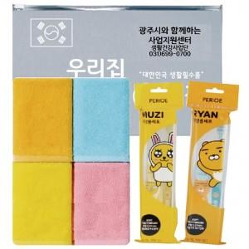

【상세/제작정보】 | .

【인쇄/포장옵션】 | 실크, 스티커 / 포장불가능

【공급단가】 | 수량 | 100~ | 300~ | 500~ | 1,000~ | 3,000~
*VAT별도 | 단가 | 7,150원 | 6,890원 | 6,620원 | 6,360원 | 6,200원

【상품 URL】 | https://dev.easy1.co.kr:443/src/goods_detail.php?gdno=3188

